Лист2
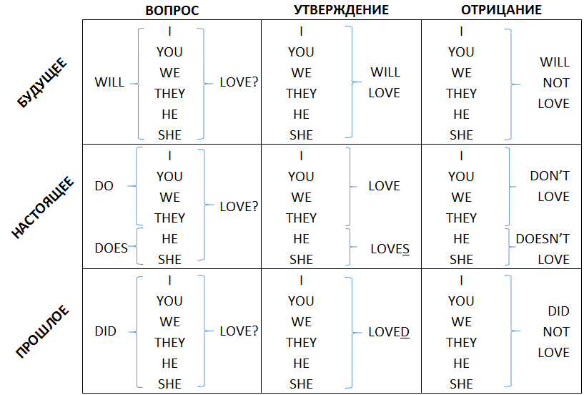
 | Simple | Continious | Perfect | Perfect Continious
PAST | I was build houses | I was buinding a house when she called | I had duilt a house before I got married | I had been building a house for 2 years when I got married
 | Я строил дома | Я строил дом когда она позвонила | Я построил дом прежде чем женился | Я строил дом уже два года когда женился
PRESENT | I build houses | I am building a house now | I have built a house and now I can live there | I have bee building a house for 2 year
 | Я строю дома | Я строю дом сейчас | Я построил дом и теперь могу там жить | Я строю дом уже два года
FUTURE | I will build houses | He will be building a house tommorow when I call (at 7pm) | I will have built a house by the end of the year | I will have been building a house for three years when I pay back my loan
 | Я буду строить дома | Он будет строить дом когда я ему позвоню завтра (в 7 часов) | Я построю дом к концу года | Я буду строить дом уже три года когда выплачу кредит

